E
2NF (текущее состояние)


Client |  |  |  | Location |  |  |  | Province
client_id | first_name | last_name | city_id | id | city | postal code | province_id | id | province
23 | Khalid | Boulahrouz | 1 | 1 | Alkmaar | 1825HH | 1 | 1 | Noord-Holland
24 | Zinedine | Zidane | 2 | 2 | Langedijk | 1834DK | 1
25 | Ruud | van Nistelrooy | 3 | 3 | Schermer | 1844JJ | 1
19 | Phillip | Cocu | 4 | 4 | Heilo | 1850WI | 1

F
2NF (текущее состояние)
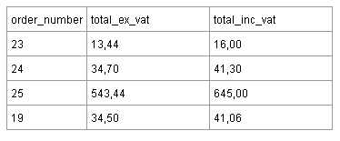

3NF
order_number | total_ex_vat
23 | 13.44
24 | 34.70 | Есть подозрение, что в 3 нормальную форму эту таблицу нельзя привести, так как total_ex_vat, тоже сумма, а оставить просто колонку номер заказа нет смысла
25 | 543.44
19 | 34.50

